Feuil1
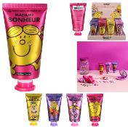 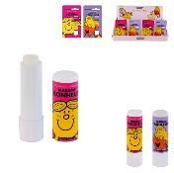 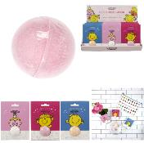
 | MONSIEUR & MADAME

 | 2021-09-20 17:24:49
 | ENTREPRISE
 | NOM | MAIL

PRODUIT |  |  |  |  |  | PRODUCT FEATURES
PHOTO | REFERENCE | DESCRIPTION | ASSORTIMENT | NB PCS / COLIS | NB COL / PAL | EAN | MARQUE | UNIVERS | FAMILLE | SOUS FAMILLE | DIMENSION PRODUIT CM | LIEN PHOTO HD
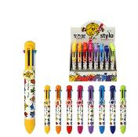 | MM3010 | STYLO 8 COULEURS MR MME M80 | 8 | 80 | 144 | 3561865530103 | MONSIEUR MADAME | DRUGSTORE GIFT | DIVERTISSEMENT | GADGET FUN | 1.70x2.20x14.00 | https://asset.product-live.com/e20bb0985d11c53c564d3d8d816859cf33d47745.jpg
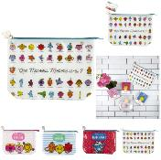 | MM3015 | TROUSSE DE TOILETTE MR MME 30X20CM M24 | 4 | 24 | 165 | 3561865530158 | MONSIEUR MADAME | LOISIR VOYAGE | ACCESSOIRE DE VOYAGE | TROUSSE DE TOILETTE | 30.00x7.50x22.00 | https://asset.product-live.com/5131beb5f1a7ed85d2fc35f2de23956b007bccdb.jpg
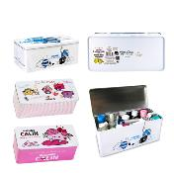 | MM3028 | BOITE A PHARMACIE METAL MR MME M20 | 3 | 20 | 12 | 3561865530288 | MONSIEUR MADAME | MODE BIEN-ETRE | SANTE | PHARMA | 27.80x12.50x11.70 | https://asset.product-live.com/9aee6abb44d8ca7a3403bad234d832c0c83ebaa4.jpg
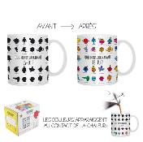 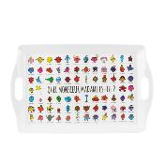 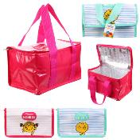 | MM31181 | LUNCH BAG FRAICHEUR MR MME M24 | 2 | 24 |  | 3664944122951 | MONSIEUR MADAME | CUISINE | A EMPORTER | LUNCH BAG ET GLACIERE | 23.50x14.50x13.50 | https://asset.product-live.com/2bc8cb482f2ebc4506a0a6ec54be13f52c39e4ea.jpg
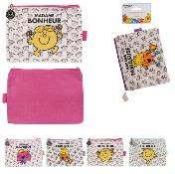 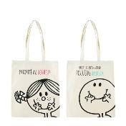 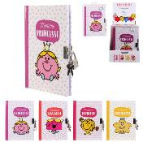 | MM31321 | JOURNAL INTIME AVEC CADENAS MR MME | 4 | 24 |  | 3664944134633 | MONSIEUR MADAME | LOISIR VOYAGE | PAPETERIE LOISIR CREATIF | PAPETERIE | 12.50x1.10x17.70 | https://asset.product-live.com/10f8d53035eeea7bd6e24edb8f964d928de29309.jpg
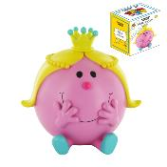 | MM3134 | TIRELIRE 3D MME PRINCESSE M8 | 1 | 8 |  | 3561865531346 | MONSIEUR MADAME | DRUGSTORE GIFT | IDEE CADEAU | TIRELIRE BOCAL A MESSAGE | 15.70x13.50x17.00 | https://asset.product-live.com/ce0025f74b9f536030d500cdcc408c8b6f0ea7a3.jpg
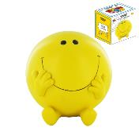 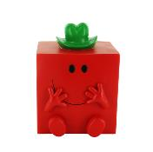 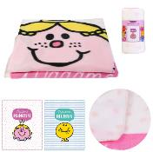 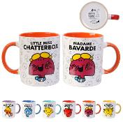 | MM3200 | MUG 30CL MR MME A6 | 6 | 24 |  | 3664944135722 | MONSIEUR MADAME | ART DE LA TABLE | VAISSELLE | BOL - MUG ET TASSE | 12.00x8.00x10.00 | https://asset.product-live.com/9f8a5d02515e636793bfe5baba3b6636ae222e67.jpg
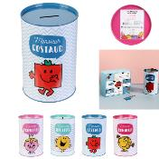 | MM3202 | TIRELIRE METAL MR MME M24 | 4 | 24 |  | 3664944135739 | MONSIEUR MADAME | DRUGSTORE GIFT | IDEE CADEAU | TIRELIRE BOCAL A MESSAGE | 10.00x10.00x15.40 | https://asset.product-live.com/466710de0d415e3322f3e179fc67451094c28f65.jpg
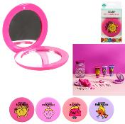 | MM3209 | MIROIR DE SAC MR MME M24 | 4 | 24 |  | 3664944141525 | MONSIEUR MADAME | MODE BIEN-ETRE | ACCESSOIRE DE BEAUTE | ACCESSOIRE COSMETIQUE | 7.50x7.50x1.00 | https://asset.product-live.com/0d6a81053563b4d8d9055994ec93b4c968493c71.jpg
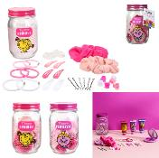 | MM3212 | MASON JAR ACCESSOIRES CHEVEUX MR MME M12 | 2 | 12 |  | 3664944135401 | MONSIEUR MADAME | MODE BIEN-ETRE | ACCESSOIRE DE BEAUTE | COIFFANT | 7.50x7.50x13.00 | https://asset.product-live.com/41bf332d0fe4349cadeeb678b6b1e55374d92a71.jpg
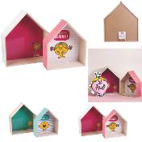 | MM3217 | ETAGERE MAISON MR MME X2 M4 | 2 | 4 |  | 3664944142119 | MONSIEUR MADAME | ENFANT | DECO CHAMBRE D'ENFANT | RANGEMENT ENFANT | 30.00x11.00x35.00 | https://asset.product-live.com/1d991ed16fc83aa757e2b9d15298d79951e1a5cd.jpg
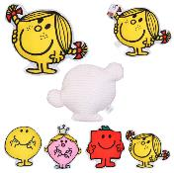 | MM3218 | COUSSIN FORME MR MME M12 | 4 | 12 |  | 3664944142126 | MONSIEUR MADAME | ENFANT | DECO CHAMBRE D'ENFANT | TEXTILE ENFANT | 33.50x9.00x28.00 | https://asset.product-live.com/d928964f9a549acefb11db61a8a4e0035d94ee1c.jpg
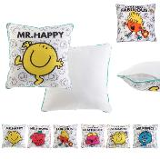 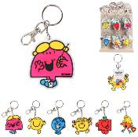 | MM3220 | DISPLAY DE 36 PORTE-CLES PVC MR MME ASSORTIS | 6 | 36 |  | 3664944142140 | MONSIEUR MADAME | DRUGSTORE GIFT | IDEE CADEAU | PORTE-CLES | 6.00x0.20x12.00 | https://asset.product-live.com/96e7bbb8bf501de571e22b150f1580f7896a4eb5.jpg
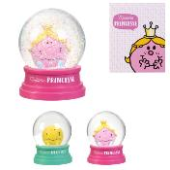 | MM3222 | BOULE A NEIGE MR MME M12 | 2 | 12 |  | 3664944142164 | MONSIEUR MADAME | ENFANT | JEU ET JOUET | SECHE-PLEUR ET JOUET | 8.00x8.00x10.50 | https://asset.product-live.com/8f9ce621f514415e9aaa67d78b35f0d87d17a5f4.jpg
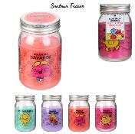 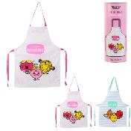 | MM3224 | TABLIER ENFANT MR MME 40X55CM M16 | 2 | 16 |  | 3664944142447 | MONSIEUR MADAME | ENFANT | DECO CHAMBRE D'ENFANT | TEXTILE ENFANT | 40.00x0.20x55.00 | https://asset.product-live.com/02d2010508de843c41c232f40289c71130ef7718.jpg
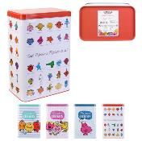 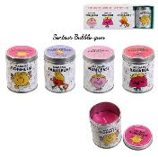 | MM3227 | BOUGIE POT METAL MR MME X4 M12 | 1 | 12 |  | 3664944150428 | MONSIEUR MADAME | DECO | BOUGIE ET SENTEUR | BOUGIE | 5.50x5.50x7.00 | https://asset.product-live.com/5f5ad07024e2ad86db1bff55867aaf1d02c115a9.jpg
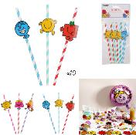 | MM3228 | PAILLE ANNIVERSAIRE MR MME X10 M36 | 2 | 36 |  | 3664944145783 | MONSIEUR MADAME | DRUGSTORE GIFT | FETE ET EVENEMENT | ANNIVERSAIRE | 4.00x0.50x19.50 | https://asset.product-live.com/ffbbf59079c600ee05f3900c3ced50413725e6d6.jpg
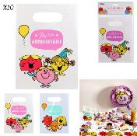 | MM3250 | POCHETTE SURPRISE ANNIVERSAIRE MR MME X10 M36 | 2 | 36 |  | 3664944141365 | MONSIEUR MADAME | DRUGSTORE GIFT | FETE ET EVENEMENT | ANNIVERSAIRE | 16.50x0.20x23.10 | https://asset.product-live.com/14fc707f87c4191f4c4d4c38e703e6f01db15190.jpg
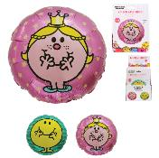 | MM3251 | BALLON ALUMINIUM ANNIVERSAIRE MR MME M24 | 2 | 24 |  | 3664944141488 | MONSIEUR MADAME | DRUGSTORE GIFT | FETE ET EVENEMENT | ANNIVERSAIRE | 45.00x45.00x53.00 | https://asset.product-live.com/3baf3bd95f51ca185d141d87f88717b379b12843.jpg
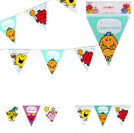 | MM3252 | BANNIERE ANNIVERSAIRE MR MME M36 | 2 | 36 |  | 3664944141433 | MONSIEUR MADAME | DRUGSTORE GIFT | FETE ET EVENEMENT | ANNIVERSAIRE | 360.00x0.10x27.00 | https://asset.product-live.com/e2eefa31cd5f1106427ddb96b616cd46ac4a8284.jpg
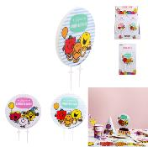 | MM3253 | BOUGIE PLATE ANNIVERSAIRE MR MME M24 | 2 | 24 |  | 3664944141372 | MONSIEUR MADAME | DRUGSTORE GIFT | FETE ET EVENEMENT | ANNIVERSAIRE | 10.00x0.70x15.50 | https://asset.product-live.com/693043f5c1d8c8fc894db10b1c77613eb06e5761.jpg
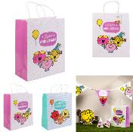 | MM3254 | SAC CADEAU ANNIVERSAIRE MR MME M36 | 2 | 36 |  | 3664944141440 | MONSIEUR MADAME | DRUGSTORE GIFT | FETE ET EVENEMENT | ANNIVERSAIRE | 26.00x12.00x41.00 | https://asset.product-live.com/f14d42a21c79991934ebae793b200448dd5b2661.jpg
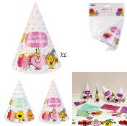 | MM3255 | CHAPEAU ANNIVERSAIRE MR MME X6 M36 | 2 | 36 |  | 3664944141426 | MONSIEUR MADAME | DRUGSTORE GIFT | FETE ET EVENEMENT | ANNIVERSAIRE | 10.50x10.50x15.70 | https://asset.product-live.com/88b8a0c7d1102cf4b71e25219f2a24ec8ced230f.jpg
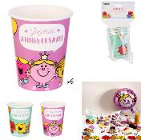 | MM3256 | GOBELET ANNIVERSAIRE MR MME X6 M36 | 2 | 36 |  | 3664944141457 | MONSIEUR MADAME | DRUGSTORE GIFT | FETE ET EVENEMENT | ANNIVERSAIRE | 7.50x7.50x8.60 | https://asset.product-live.com/3f93049c40369608120f25b180faa55e1b17edbd.jpg
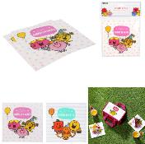 | MM3257 | SERVIETTES ANNIVERSAIRE MR MME X20 M36 | 2 | 36 |  | 3664944141464 | MONSIEUR MADAME | DRUGSTORE GIFT | FETE ET EVENEMENT | ANNIVERSAIRE | 16.50x0.10x16.50 | https://asset.product-live.com/ce83ef1d4f4fe47dc314ef4a7926126017d9d5a7.jpg
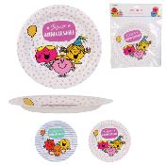 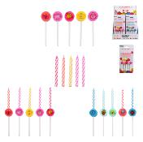 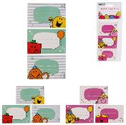 | MM3261 | ETIQUETTE CADEAU ANNIVERSAIRE MR MME X6 M36 | 2 | 36 |  | 3664944141419 | MONSIEUR MADAME | DRUGSTORE GIFT | FETE ET EVENEMENT | ANNIVERSAIRE | 5.00x0.10x7.50 | https://asset.product-live.com/ab76f2a465b4ef156a21e57d19a8cac1456d7726.jpg
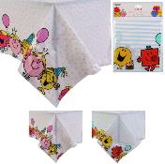 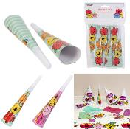 | MM3263 | TROMPETTE ANNIVERSAIRE MR MME X6 M36 | 2 | 36 |  | 3664944141402 | MONSIEUR MADAME | DRUGSTORE GIFT | FETE ET EVENEMENT | ANNIVERSAIRE | 3.50x3.50x19.00 | https://asset.product-live.com/69dfcf1179173e1a2328da527d59d5662847066a.jpg
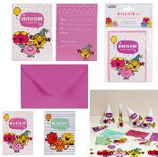 | MM3265 | INVITATION ANNIVERSAIRE ET ENVELOPPE MR MME X6 M36 | 2 | 36 |  | 3664944141358 | MONSIEUR MADAME | DRUGSTORE GIFT | FETE ET EVENEMENT | ANNIVERSAIRE | 14.50x0.10x10.00 | https://asset.product-live.com/7d05a8b5a8846889623aa163760fddeca2545f32.jpg
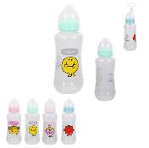 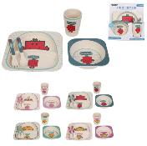 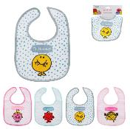 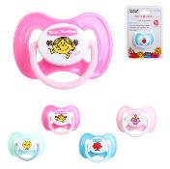 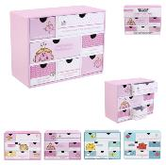 | MM3287 | BOITE A SOUVENIRS MR MME M12 | 4 | 12 |  | 3664944141594 | MONSIEUR MADAME | ENFANT | DECO CHAMBRE D'ENFANT | RANGEMENT ENFANT | 19.60x9.00x15.00 | https://asset.product-live.com/69e2f8b9454aa1759c4ef59f0c6faf6edd482089.jpg
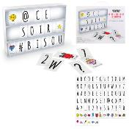   | MM3290 | GUIRLANDE 10 LED ETOILE MR MME M8 | 1 | 8 |  | 3664944144281 | MONSIEUR MADAME | ENFANT | DECO CHAMBRE D'ENFANT | LUMINAIRE ET VEILLEUSE | 110.00x4.00x5.00 | https://asset.product-live.com/5c907c07403d06426f3005f7d71fb12901de6642.jpg
 | MM3291 | BALLON GONFLABLE MADAME 50CM | 1 | 24 |  | 3664944173663 | MONSIEUR MADAME | LOISIR VOYAGE | ACCESSOIRE DE PLEIN-AIR | BOUEE ET JEU D'EXTERIEUR | 50.00x50.00x50.00 | https://asset.product-live.com/94038deca719efa867fc535cb253758a92f7df7a.jpg
 | MM3292 | BALLON GONFLABLE MONSIEUR 50CM | 1 | 24 |  | 3664944173670 | MONSIEUR MADAME | LOISIR VOYAGE | ACCESSOIRE DE PLEIN-AIR | BOUEE ET JEU D'EXTERIEUR | 50.00x50.00x50.00 | https://asset.product-live.com/84c76a0d309a84f89dccd3651d6531d38dd2837d.jpg
 | MM3293 | BOUEE GONFLABLE MADAME 50CM | 1 | 24 |  | 3664944173687 | MONSIEUR MADAME | LOISIR VOYAGE | ACCESSOIRE DE PLEIN-AIR | BOUEE ET JEU D'EXTERIEUR | 50.00x50.00x12.00 | https://asset.product-live.com/a688fe7008c7fd93d7d5e3a54fef5138dc368367.jpg
 | MM3294 | BOUEE GONFLABLE MONSIEUR 50CM | 1 | 24 |  | 3664944173694 | MONSIEUR MADAME | LOISIR VOYAGE | ACCESSOIRE DE PLEIN-AIR | BOUEE ET JEU D'EXTERIEUR | 50.00x50.00x12.00 | https://asset.product-live.com/a5e25843e05a3b93ddfeb8eaef3a276f4798ff7b.jpg

